Sheet1
 |  |  |  | 論理演算検索のマニュアル

I. システム要求
 | - Microsoft Windows 7 又は以上
 | - Microsoft .Net Framework 4.5以上
 | - PostgreSQL 9.6
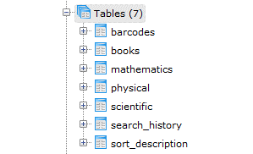
II. データベース初期化
 | 1. [\CreateDB\]フォルダへ移動する
 | 2. init.batファイルを実行する
 | 3. 処理完了まで待つ
 | ★ 初期化完了したデータベース構築は次のよな形です。

III. 簡単検索の機能
 | 1. レイアウト：
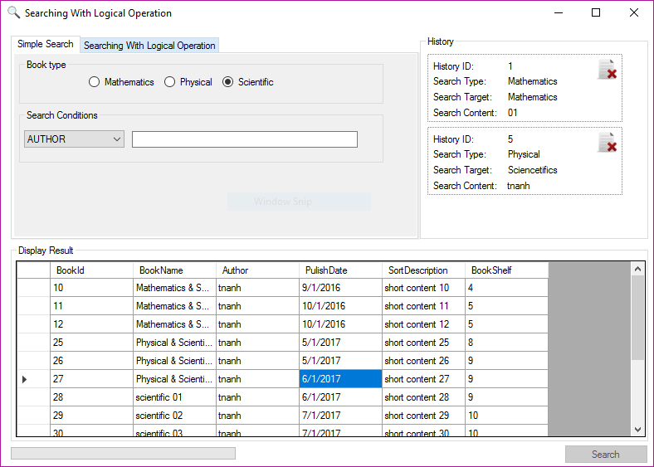
①
④
②

③

⑤

 |  | 主な部分：
 |  | ① 検索種類
 |  | ② 検索対象のテーブル
 |  | ③ 検索条件
 |  | ④ 検索履歴
 |  | ⑤ 検索結果
 |  | ※ 詳細は次のセクションに参照してください。

 | 2. 検索種類：
 |  | ・簡単な検索
 |  |  | - 普通の検索ですが、検索条件として日付やテキストや番号で検索できます。
 |  |  | - 検索条件内にほぼ同じ論理演算子しか使えません。（AND, OR, NOT,...）
 |  | ・論理演算検索
 |  |  | - 検索条件として【簡単な検索の結果】を複数論理演算子で結合して、検索できます。

 | 3. 検索対象のテーブル:

 |  | 対象は三つがあります
 |  | ・数学 ⇒ [mathematics]テーブルが対象になります
 |  | ・物理学 ⇒ [physical]テーブルが対象になります
 |  | ・科学 ⇒ [scientific]テーブルが対象になります
 |  | 選択肢に応じて、検索結果は違う可能性があります。

 | 4. 検索条件

 |  | これの部分はどれの書籍情報で検索するか指定します。ユーザが検索したい時に、このフィールドを指定する必要です。
 |  | ・BOOK NAME: 書籍のタイトルです。
 |  | ・AUTHOR：作者です。
 |  | ・PULISH DATE: 公開日付です。
 |  | ・BARCODE: バーコードです。
 |  | ※ この検索条件に入力する値は正確に入力する必要ではなく、比較で大丈夫です。

 | 5. 検索履歴
 | - 毎回、検索した後に、条件をデータベースに登録されて、画面上で配列形で表示されます。
 | - 保存した条件に対して、ユーザが削除できます。既に削除済みの項目は画面上で非表示になります。

 | 6. 検索結果
 | - 指定した条件と合っている書籍を配列形でが画面上で表示されます。
 | - このリストはユーザにより動作できません。

IV. 論理演算の検索
 | 1. レイアウト:
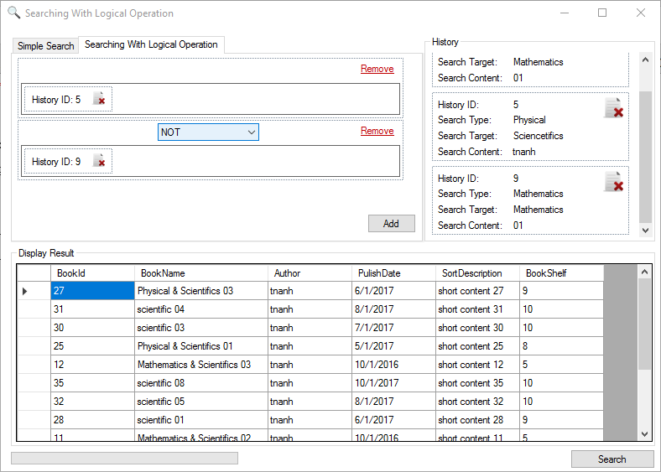
③

①

②

④

 | 2. 検索条件結合のパネル
 |  | - このパネルに簡単な検索履歴から履歴項目をドラッグし、ドロップできます。４つ個の検索履歴しか許可しません。
 |  | ４つ以上の項目を結合する場合、【Add】ボタンを使って、新しいパネルを追加して、もう４つの項目が追加できます。
 |  | - パネル内に、結合の論理演算子はデフォルト値として[OR]で設定されます。
 |  | - 追加してしまった項目に対して、削除できまし、パネルも削除できます。
 |  | ※注意：一番目のパネルに対して、論理演算子はありません。二番名のパネル以降論理演算子があります。

 | 3. 検索履歴
 |  | - 論理演算検索の場合、検索条件は複雑なので、データベースへ保存されません。この辺はシステムに存在している
 |  | 簡単な検索条件しか表示されません。このパネルからユーザが結合したい項目を選択して、ドラッグし、ドロップできます。

 | 4. 検索結果
 |  | ※ 簡単な検索のセクションの【結果】と同じです

V. デモ

